상품제안서
접이식 거울 | 상품코드: S09775

 |  |  |  |  |  |  | 02-713-8555 | www.synergygift.co.kr
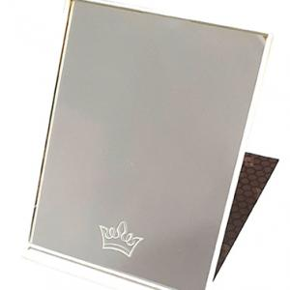

【상세/제작정보】

【인쇄/포장옵션】 | 실크, 풀칼라 / OPP(비닐)

【공급단가】 | 수량 | 300~ | 1,000~ | 3,000~ | 10,000~ | 30,000~
*VAT별도 | 블랙 | 710원 | 670원 | 640원 | 620원 | 610원
 | 오렌지 | 710원 | 670원 | 640원 | 620원 | 610원
 | 그린 | 710원 | 670원 | 640원 | 620원 | 610원

【상품 URL】 | https://www.synergygift.co.kr:443/src/goods_detail.php?gdno=2220

